Tipos
INICIO
El usuario accedera a una pagina que se debera cotizar que actual mente es esta: http://bernalmedinan.wix.com/lookingway#!blog/c19cc
Desde esta pagina ingresa a la aplicación que es este documento (Una red social + una plataforma)
Modelo similar en el mercado: https://rocket.com.co/home.html

TIPOS DE COLOR EN HOJAS DE ESTE DOCUMENTO
Funcion como una red social
Pantallas de una plataforma que son formularios y respuestas

PLATAFORMA
Tipos de preguntas | Diagnóstico | Evaluación 360° | Diseño de vida | Tipos | Forma
Selección múltiple, con única respuesta entre 4 o más opciones. | x | x | x | Marcar un check para la letra o número Lista desplegable para la letra o número | Respuestas marcadas por letras del alfabeto Escoger sólo un numero de la lista. Estos número no tienen más descripción que el mismo número.
Selección múltiple, con múltiple respuesta entre 4 o más opciones. |  |  | x
Organizar en orden de importancia de 1 a el total de los enunciados; estos números asignados a las frases no se puededn repetir. | x | x | x

Responde afirmativo o negativo según su creencia. | x | x | x
Al escoger si, aparece lista desplegable y debe seleccionar una de 4 alternativas. Si no escoge al menos 1 debe mostrar error explicando el caso. | x | x
Lista desplegable donde se escoge un número como respuesta. |  |  | x
Preguntas abiertas con limite de caracteres (Mostrar error si hay carcateres diferentes a letras y números). |  |  | x
Campos de dibujo que permiten adjuntar una imagen desde una carpeta o tomar la foto. |  |  | x

FORMA DE RESPONDER

Como una posibilidad, es que el tipo de respuesta en la plataforma en los pantallasos de Diagnostico, evaluacion 360, diseño de vida y ponderacion tenga estas posibles formas de responder de forma mas amigable e interactiva
Si la diferencia en el desarrollo es significativa, hacer dos cotizaciones (sin y con este tipo de selección)

1. Peso a diferentes alternativas, por medio de click en mas y menos para aumenta o disminuye el valor

Imagen
Imagen
Imagen
Imagen

2. Gradua el porcentaje por pregunta

3. Selección de respuestas por medio de imagen o texto

Seleccionar un valor por barra predeterminada

Arrastrar y ordenar imágenes

P.Diseñovida
 |  |  |  |  |  |  |  |  |  |  |  |  | DESCRIPCIONES DE CAMPOS
Plataforma Innovadora / Diseño de vida

 |  | 1. Plataforma Innovadoras | Experto | 2. Red de Mentores |  | Experto |  | 3. Ponderación |  |  |  | Experto

 | Diagnóstico | Test Vocacional | Evaluación 360° | Mercado laboral |  | Diseño de Vida

 |  | Área general | Subcategorías | Actividades
 | ÁREAS DE EXPLORACIÓN | 1. Intereses | Intereses de carrera | Actividad de flor con reflexión guiada
 |  |  | Intereses académicos | Pirámide de intereses académicos
 |  | 2. Habilidades | Personales/situacionales | Actividad con tres pasos: paso 1. Identificación de nivel de habilidad. Paso 2. Evidencia de uso de la habilidad en el pasado. Paso 3. Selección de habilidades preferidas
 |  |  | Con relación a la información
 |  |  | Con relación a las ideas
 |  |  | Con relación a los objetos
 |  | 3. Valores | Personales | Lista de valores con escala y preguntas asociadas
 |  |  | Ocupacionales | Ejercicio de elección de valores ocupacionales
 |  | 4. Auto-reflexión | 3 vidas | Ejercicio de 3 puertas
 |  |  | Mapa de metas | Mapa mental de objetivos (corto, mediano y largo plazo) |  |  |  |  |  |  |  | Iniciar

 | Intereses y Habilidades

 |  |  |  |  | Areas | Intereses de Carrera | 1 | 2 | 3 | 4 | 5 |  | Por cada circulo de la flor de intereses, el usuario por selección multiple de 1 al 5 dara puntuacion a cada item en el listado
 |  |  |  |  | Texto | Texto |  |  |  |  |  |  | Esto se hace tres veces: para intereses de carrera, intereses academicos y habilidades
 |  |  |  |  | Texto | Texto
 |  |  |  |  | Texto | Texto
 |  |  |  |  | Texto | Texto
 |  |  |  |  | Texto | Texto
 |  |  |  |  | Texto | Texto
 |  |  |  |  | Texto | Texto

 |  |  |  |  | Areas | Intereses de Carrera | -3 | -2 | -1 | 0 | 5
 |  |  |  |  | Texto | Texto
 |  |  |  |  | Texto | Texto
 |  |  |  |  | Texto | Texto
 |  |  |  |  | Texto | Texto
 |  |  |  |  | Texto | Texto
 |  |  |  |  | Texto | Texto
 |  |  |  |  | Texto | Texto
 |  |  |  |  | Texto | Texto

 |  |  |  |  | Pregunta | respuesta usuario |  |  |  |  |  |  | Según los resultados en la selección multiple, de forma sistematizada deberan aparecer los opciones de mayor puntaje en la piramide

 |  |  |  |  |  |  |  |  |  |  |  |  | Según las opciones de mayor puntaje debera responder unas preguntas

 |  |  |  |  | Pregunta | respuesta usuario

 |  |  |  |  | Pregunta | respuesta usuario

 |  |  |  |  |  |  |  |  |  |  |  | Siguiente

 | Valores y autorefelxión

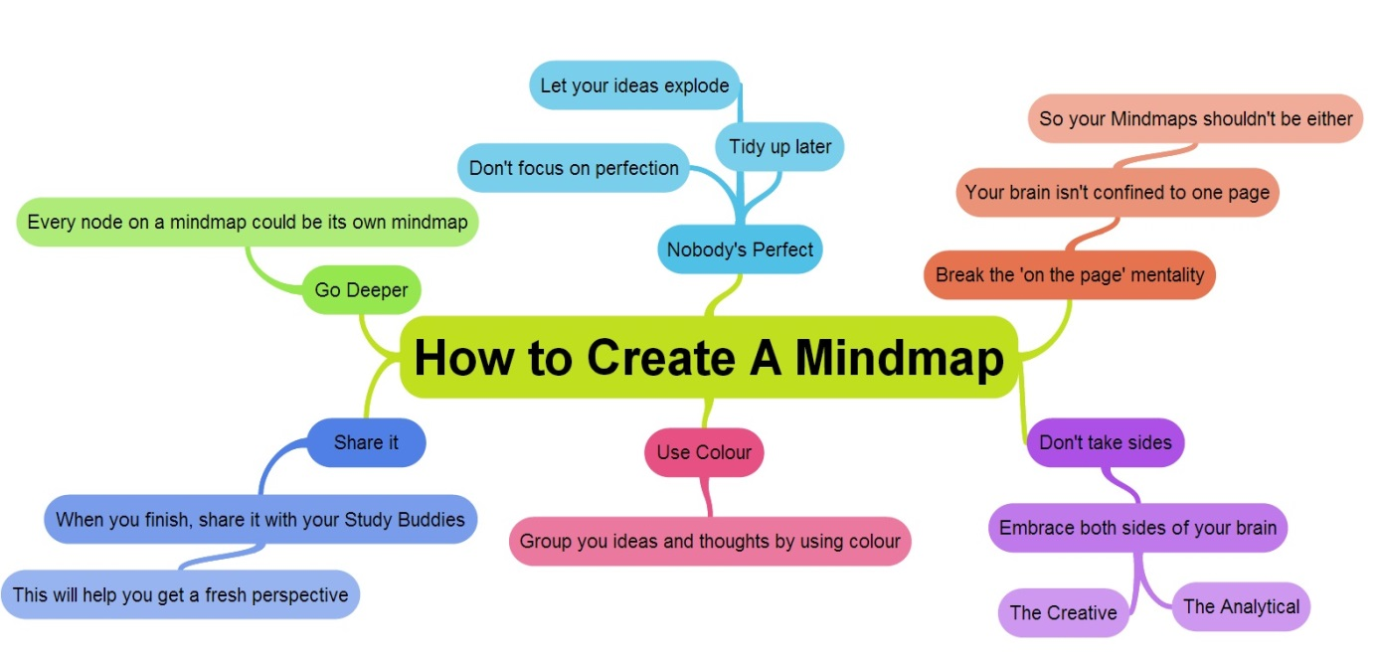
 |  |  |  |  |  |  |  |  |  |  |  |  | En esta etapa el usuario debera llenar informacion (texto) en inamegenes pre diseñadas
 |  |  |  |  |  |  |  |  |  |  |  |  | Esto se hace

 |  |  |  |  |  |  |  |  |  |  |  |  | Tendra varios pantallazos

 |  |  |  |  |  |  |  |  |  |  |  |  | Antes de finalizar el alumno tendra su primera secion con mentor (psicologo)

 |  | Ver Perfil |  | Anterior |  |  | Continuar programa |  |  |  |  |  | Pasa a hoja p.redmentores

Reglas del formulario: - Las barras de ubicación al principio el formulario deben terner link hacia cada sección del programa que permita el usuario acceder a las secciones permitidas o genere mensaje acerca de porque no puede ingresar. - Una vez finalizado el diseño de vida se genera un mensaje informado el nivel. Estos niveles están descritos en la hoja de información de este archivo. - Al presionar el botón ver perfil, debe regresar a la página de perfil. - Todos los campos de texto, check y listas desplegables son obligatorios para poder finalizar el diseño de vida. Si hay campos faltantes o no validos debe sacar mensaje de error informando acerca de cada uno de ellos. - Los 4 links que aparecen en el formulario deben mostrar la información que está en la hoja con ese nombre; ya sea en otra página o en una ventana desplegable que para el caso de Grado y todos los otros nombres de campos sólo con pasar el mouse con el nombre aparezca la descripción del campo. Tipos de respuesta: - La primera y seguda es de selección múltiple, donde el estudiante seleccionara de una flor de diferentes opciones preguntas que debera dar un valor (1 a 5). Despues las alternativas de mayor peso quedaran organizadas en imagenes (estilo piramide) y se generaran preguntas abiertas para responder. - La tercera y cuarta son imagenes y con cuadros de texto para que el estudiante diligencie.

Dudas y opciones a revisar: - Se puede validar que es posible de lo que pedimos en esta pantalla hacer en WIX o cuales serían las opciones mas sencillas para desarrollarlo.

P.experto
 |  |  |  |  |  |  |  |  | COMENTARIOS
Plataforma Innovadoras / test vocacional

 | Encabezado

 |  | 1. Plataforma Innovadoras | Experto | 2. Red de Mentores |  | Experto | 3. Ponderacion | Experto

LA MEJOR ALTERNATIVA
PONDERACION

RED DE MENTORES
Agendar
PLATAFORMA

 |  | Ver Perfil | Anterior |  | Continuar programa

Reglas del formulario: - Las barras de ubicación al principio el formulario deben terner link hacia cada sección del programa que permita el usuario acceder a las secciones permitidas o genere mensaje acerca de porque no puede ingresar. - Esta pantalla aparece despues de completar ciertas etapas de la plataforma. Despues de evaluacion 360°, mercado laboral, diseño de vida, redde mentores (el numero de veces que aparece en red de mentores dependera del programa que pague que es el numero de alternativas a analizar), ponderacion. - En la pantalla debe aparecer la imagen del numero de asesorias que debe hacer el estudiante segun etapa de la plataforma, cuales ya ha realizado y cual debe agendar - Si ya realizo la asesoria del experto se chulea y si hay que realizar aparece agendar y envia a el pantallazo de solicitud de mentorias - Si no a seleccionado el experto, debera ir a la pantalla de contactos y busquedas para seleccionar

Dudas y opciones a revisar:

